Berechnungen
Ermittlung des XRGI® Brennstoffverbrauchs nach VDI 2077 Blatt 3.1
(Hinweis: Nach Kapitel 4.4.2 "Brennstoffverbrauch BKWK,el bei KWK- Geräten mit Modulation" und Formel 11)
Stand: 04. Juni 2021
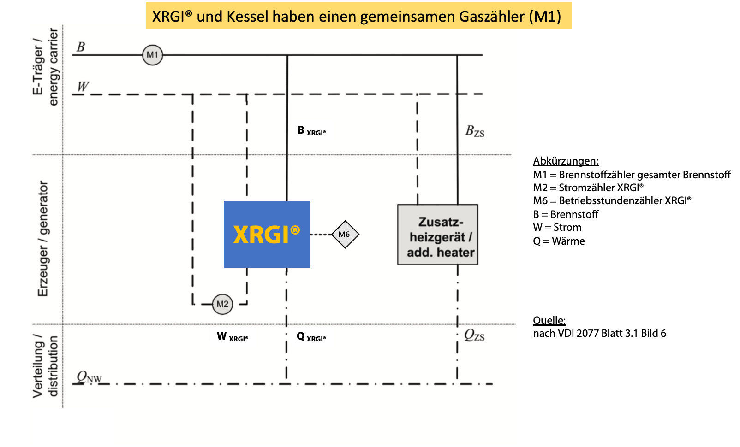

Eingabefelder (gelb aus Gasrechnung, orange von XRGI)
Brennstoffverbrauch Gaszähler für XRGI® und Kessel | 17,001.0 | m³ (Betriebsvolumen)
Zustandszahl (Z-Zahl) | 0.9660 | (Umrechnung Betriebs- auf Normvolumen)
Brennwert des Brennstoffes (Hs) | 11.34 | kWh/Nm³
Nettostromerzeugung Zähler XRGI® | 20,000 | kWhel
Betriebsstunden Zähler XRGI® | 3,500 | h
XRGI-Typ (bitte wählen, Auswahlfenster!) | XRGI® 6 - seit 26.09.2018

Berechnungen:
Brennstoffverbrauch XRGI® + Kessel | 16,423.0 | Nm³ (Normvolumen)
mittlere elektrische Leistung | 5.71 | kWhel
Leistungsmodulation | 95.2 | %
mittlerer elektrischer Stromwirkungsgrad | 29.8 | %
Brennstoffverbrauch XRGI® und Kessel | 186,236 | kWhHs

XRGI® Brennstoffverbrauch | 73,837 | kWhHs
Hinweis: Brennstoffverbrauch Kessel | 112,399 | kWhHs

Die Ermittlung des XRGI® Brennstoffverbrauchs basiert auf Ihren Eingaben.
Ein Rechtsanspruch gegenüber EC POWER ergibt sich bei der Verwendung der Excel-Berechnung nicht.

